view_right_container
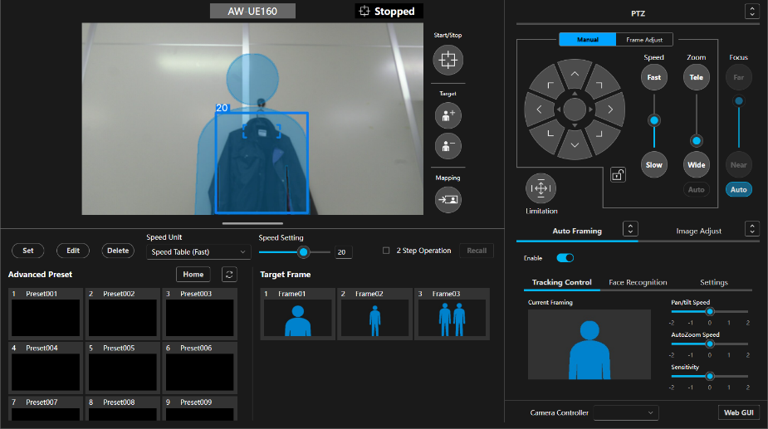
最上位 |  |  |  |  |  |  |  |  | 動的 | JS対象
 |  |  |  |  |  |  |  |  | 静的 | HTML/CSSのみ

ID | class | 種別 | 親要素 | 役割 | 表示タイプ | 動的 | イベント | 備考
C001 | view_right_container (single_container) | Container | - | Auto Framing Single | 常時 | 静的 | なし
C002 | view_right_bottom_container | Container | C001 | 本体ラッパ | 常時 | 静的 | なし
C003 | single_camera_content | Container | C002 | 中央＋右の2カラム親 | 常時 | 静的 | なし

左
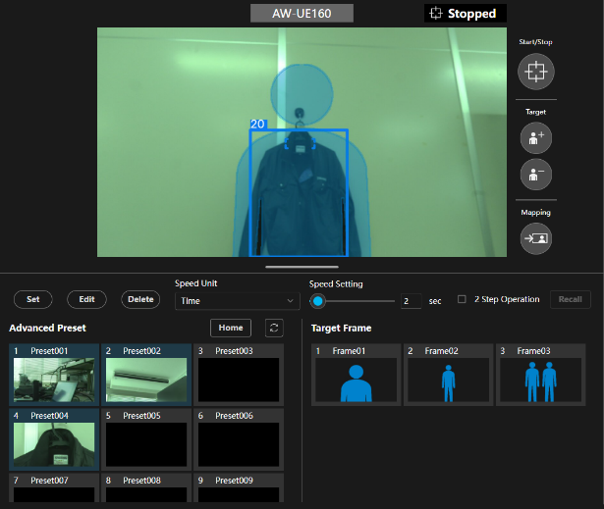

ID | class | 種別 | 親要素 | 役割 | 表示タイプ | 動的 | イベント | 備考
C010 | single_camera_left | Container | C003 | 中央エリア全体 | 常時 | 静的 | なし

左上
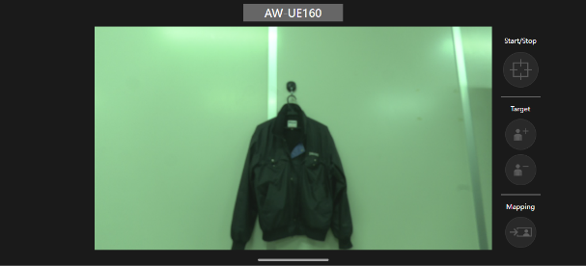

ID | class | 種別 | 親要素 | 役割 | 表示タイプ | 動的 | イベント | 備考
C011 | resizable | Container | C010 | 上段リサイズ領域 | 常時 | 動的 | drag | 高さ変更あり
C012 | single_camera_left_top | Container | C011 | 上段本体 | 常時 | 静的 | なし
C013 | camera_view_container | Container | C012 | カメラビュー全体 | 常時 | 動的 | 多数 | 最重要

左上-カメラ名

ID | class | 種別 | 親要素 | 役割 | 表示タイプ | 動的 | イベント | 備考
CT010 | camera_view_top_container | Content | C013 | カメラ名バー | 常時 | 静的 | なし
O010 | camera_view_name_normal | Object | CT010 | カメラ名表示 | 常時 | 動的 | なし

左上-映像領域
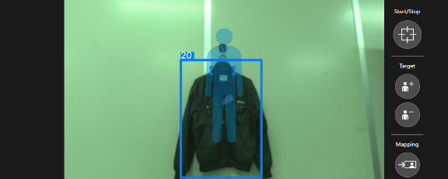

ID | class | 種別 | 親要素 | 役割 | 表示タイプ | 動的 | イベント | 備考
CT011 | camera_view_bottom_container | Content | C013 | 映像領域 | 常時 | 動的 | なし
CT012 | camera_view_item_container | Content | CT011 | 描画領域 | 常時 | 動的 | なし
CT013 | camera_table_view_item_container | Content | CT012 | canvas/img親 | 常時 | 動的 | なし

O011 | target_position_area | Object | CT013 | トラッキング枠 | 条件 | 動的 | drag | 表示ON/OFFあり
O012 | target_position_area_rnd react-draggable | Object | CT013 | ドラッグ領域 | 条件 | 動的 | drag | React依存強
O013 | camera_view_top_stopped | Object | CT013 | 停止表示 | 条件 | 動的 | なし
O014 | camera_view_item_canvas | Object | CT013 | overlay描画 | 常時 | 動的 | 描画 | 複数存在
O015 | img | Object | CT013 | ライブ映像 | 常時 | 動的 | 更新 | stream画像

左上-映像領域 下端区切り

ID | class | 種別 | 親要素 | 役割 | 表示タイプ | 動的 | イベント | 備考
CT014 | vertical_split_box | Object | C013 | 下端区切りブロック | 常時 | 静的 | なし
O016 | vertical_split_line | Object | CT014 | 区切り線 | 常時 | 静的 | なし
O017 | resizable_bottom | Object | C011 | リサイズハンドル | 常時 | 動的 | drag

左上-右

ID | class | 種別 | 親要素 | 役割 | 表示タイプ | 動的 | イベント | 備考
C020 | track_start_box | Container | CT011 | 映像横操作領域 | 常時 | 動的 | click | overlay UI
C021 | camera_view_right_container | Container | C020 | 操作ボタン群 | 常時 | 動的 | click
CT020 | track_start_btn_content | Content | C021 | Start/Stop領域 | 常時 | 動的 | click
O020 | start_btn | Object | CT020 | 開始停止ボタン | 常時 | 動的 | click
O021 | start_icon | Object | O020 | アイコン | 常時 | 動的 | なし

CT021 | framing_target_content | Content | C021 | ターゲット操作 | 常時 | 動的 | click
O023 | framing_add | Object | CT021 | ターゲット追加 | 常時 | 動的 | click
O024 | framing_reduce | Object | CT021 | ターゲット削除 | 常時 | 動的 | click

CT022 | frame_mapping_content | Content | C021 | マッピング | 常時 | 動的 | click
O025 | frame_mapping_icon | Object | CT022 | マッピングボタン | 常時 | 動的 | click

左下
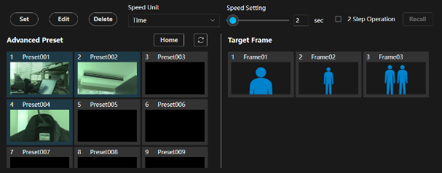

ID | class | 種別 | 親要素 | 役割 | 表示タイプ | 動的 | イベント | 備考
C030 | single_camera_left_bottom | Container | C010 | 下段エリア | 常時 | 動的 | なし
O026 | mask_layer | Object | C030 | 領域マスク | 条件 | 動的 | なし | display:noneあり
C031 | camera_preset_container | Container | C030 | Preset全体 | 常時 | 動的 | なし

左下-上

ID | class | 種別 | 親要素 | 役割 | 表示タイプ | 動的 | イベント | 備考
CT030 | camera_preset_top_box | Content | C031 | 操作バー | 常時 | 動的 | click
O030 | operation_btn | Object | CT030 | Set/Edit/Delete | 常時 | 動的 | click
O031 | common_select_container | Object | CT030 | ドロップダウン | 常時 | 動的 | click
O032 | slider_container | Object | CT030 | スライダ | 常時 | 動的 | drag
O033 | common_input | Object | CT030 | 数値入力 | 常時 | 動的 | change

左下-下

ID | class | 種別 | 親要素 | 役割 | 表示タイプ | 動的 | イベント | 備考
C031a | camera_preset_bottom_box | Container | C031 | 左右分割レイアウト | 常時 | 静的 | なし

左下-下左

ID | class | 種別 | 親要素 | 役割 | 表示タイプ | 動的 | イベント | 備考
C032 | camera_preset_bottom_left_box | Container | C031a | Preset一覧 | 常時 | 動的 | click
CT031 | camera_preset_top_content | Content | C032 | Advanced Presetヘッダ | 常時 | 静的 | なし | 左下パネル上部
O036 | title | Object | CT031 | 見出し「Advanced Preset」 | 常時 | 静的 | なし | テキスト表示

CT031a | camera_preset_top_right | Content | CT031 | 右側操作群 | 常時 | 静的 | なし | Home/Refresh配置領域
O036a | common_btn off | Object | CT031a | Homeボタン | 常時 | 動的 | click | プリセットホーム呼出候補
O036b | (no class) | Object | CT031a | スペーサ | 常時 | 静的 | なし | 空div 1
O036c | (no class) | Object | CT031a | スペーサ | 常時 | 静的 | なし | 空div 2
O036d | (no class) | Object | CT031a | スペーサ | 常時 | 静的 | なし | 空div 3
O036e | camera_preset_refresh_btn common_btn | Object | CT031a | 更新ボタン | 常時 | 動的 | click | サムネイル/一覧更新候補
O036f | camera_preset_top_icon | Object | O036e | 更新アイコン | 常時 | 静的 | なし | ボタン内アイコン

CT032 | camera_preset_bottom_content | Content | C032 | Preset一覧領域 | 常時 | 動的 | scroll | 同一構成のitemが反復

C033 | camera_preset_item | Container | CT032 | Preset 1件（代表） | 常時 | 動的 | click | 実際は20件反復
O037 | camera_preset_item_mask | Object | C033 | 1件マスク | 条件 | 動的 | なし | 選択/無効化用候補
CT033 | camera_preset_bottom_item | Content | C033 | Preset表示本体 | 常時 | 動的 | click | カード本体
CT034 | camera_preset_bottom_top | Content | CT033 | ヘッダ領域 | 常時 | 静的 | なし | 番号＋名称
O038 | camera_preset_bottom_top_index | Object | CT034 | Preset番号 | 常時 | 動的 | なし | 1,2,3…20
O039 | camera_preset_bottom_top_name | Object | CT034 | Preset名 | 常時 | 動的 | click/edit | 表示名
O040 | camera_preset_bottom_top_name_input common_input | Object | CT034 | Preset名入力 | 条件 | 動的 | change | 編集時のみ
CT035 | camera_view_item_container | Content | CT033 | サムネイル領域 | 常時 | 動的 | なし | canvas親
CT036 | camera_table_view_item_container | Content | CT035 | 描画親 | 常時 | 動的 | なし
O041a | camera_view_item_canvas | Object | CT036 | サムネイルcanvas | 常時 | 動的 | 描画 | 3枚canvas重ね （背景）
O041b | camera_view_item_canvas | Object | CT036 | サムネイルcanvas | 常時 | 動的 | 描画 | 3枚canvas重ね（枠・線）
O041c | camera_view_item_canvas | Object | CT036 | サムネイルcanvas | 常時 | 動的 | 描画 | 3枚canvas重ね（選択）

左下-中
ID | class | 種別 | 親要素 | 役割 | 表示タイプ | 動的 | イベント | 備考
O100 | center_line | Object | C031a | 左右の区切り線 | 常時 | 静的 | なし

左下-下右

ID | class | 種別 | 親要素 | 役割 | 表示タイプ | 動的 | イベント | 備考
C034 | camera_preset_bottom_right_box | Container | C031a | Target Frame領域全体 | 常時 | 動的 | なし | 右側パネル
CT034 | camera_preset_top_content | Content | C034 | Target Frameヘッダ | 常時 | 静的 | なし | タイトル部
O042 | title | Object | CT034 | 見出し「Target Frame」 | 常時 | 静的 | なし | テキスト表示

O043 | mask_layer | Object | C034 | 右側領域マスク | 条件 | 動的 | なし | display:noneあり

CT035 | camera_preset_bottom_content | Content | C034 | Target Frame一覧領域 | 常時 | 動的 | scroll | 同一構成のitemが反復

C035 | camera_preset_item | Container | CT035 | Frame 1件（代表） | 常時 | 動的 | click | 3件反復
O044 | camera_preset_item_mask | Object | C035 | 1件マスク | 条件 | 動的 | なし | display:noneあり
O045 | (no class) | Object | C035 | スペーサ | 常時 | 静的 | なし | 空div
CT036 | camera_target_frame_bottom_item | Content | C035 | Frame表示本体 | 常時 | 動的 | click | カード本体
CT037 | camera_preset_bottom_top | Content | CT036 | ヘッダ領域 | 常時 | 静的 | なし | 番号＋名称＋編集入力
O046 | camera_preset_bottom_top_index | Object | CT037 | Frame番号 | 常時 | 動的 | なし | 1,2,3
O047 | camera_preset_bottom_top_name | Object | CT037 | Frame名 | 常時 | 動的 | click/edit | 例: Frame01
CT038 | input_item | Content | CT037 | 名称編集入力領域 | 条件 | 動的 | change | display:noneあり
O048 | camera_preset_bottom_top_name_input common_input | Object | CT038 | Frame名入力 | 条件 | 動的 | change | 編集時のみ
CT039 | camera_view_item_container | Content | CT036 | サムネイル領域 | 常時 | 動的 | なし | canvas親
CT040 | camera_table_view_item_container | Content | CT039 | 描画親 | 常時 | 動的 | なし
O049a | camera_view_item_canvas | Object | CT040 | Frameサムネイルcanvas | 常時 | 動的 | 描画 | 3枚canvas重ね （背景）
O049b | camera_view_item_canvas | Object | CT040 | Frameサムネイルcanvas | 常時 | 動的 | 描画 | 3枚canvas重ね（枠・線）
O049c | camera_view_item_canvas | Object | CT040 | Frameサムネイルcanvas | 常時 | 動的 | 描画 | 3枚canvas重ね（選択）

